保冷剤ﾏﾌﾗｰ
ボタン付き保冷剤ポケットマフラー
【小柄 PCHK-150 @600】【大柄 PCHK-151 @600】

 | ハッカ油
 | 小柄 | 大柄 | 計
JOD柄名 | 柄A | 柄B
初回 | 20 | 20 | 40 | 2024-04-02
追加 | 1 | 1 | 2 | 2024-04-15
追加 |  |  | 0
追加 | 30 | 30 | 60 | 2024-06-01
追加 |  |  | 0
追加 |  |  | 0
総数 | 51 | 51 | 102
撮影サンプル | 1 | 1 | 2 | 2024-04-15
ネット |  | 1 | 1 | 2024-05-08
ネット |  | 1 | 1 | 2024-05-23
ネット | 1 | 2 | 3 | 2024-06-07
JOD① |  | 4 | 4 | 2024-06-12
JOD② | 2 | 4 | 6 | 2024-06-13
ネット | 2 |  | 2 | 2024-06-11
JOD③ | 6 | 7 | 13 | 2024-06-14
JOD④ | 6 | 4 | 10 | 2024-06-14
ネット | 2 |  | 2 | 2024-06-13
JOD⑤ | 2 | 4 | 6 | 2024-06-17
JOD⑥ | 1 |  | 1 | 2024-06-19
JOD⑦ | 1 | 7 | 8 | 2024-06-20
JOD⑧ | 1 | 2 | 3 | 2024-06-21
JOD⑨ | 2 | 1 | 3 | 2024-06-21
JOD⑩ |  | 2 | 2 | 2024-06-26
ネット |  | 1 | 1 | 2024-06-24
ネット |  | 1 | 1 | 2024-07-01
JOD⑪ |  | 1 | 1 | 2024-07-05
JOD⑫ |  | 2 | 2 | 2024-07-05
ネット | 1 |  | 1 | 2024-07-04
JOD⑬ | 1 | 1 | 2 | 2024-07-08
ネット | 2 | 1 | 3 | 2024-07-05
 |  |  | 0
JODルフェリ0606(表4) |  |  | 0 | 6/4～
出荷数 | 31 | 47 | 78
残数 | 20 | 4 | 24

ボタン付き保冷剤ポケットマフラー
【小柄 PCHK-150 @600】【大柄 PCHK-151 @600】

 | ハッカ油
 | 小柄 | 大柄 | 計
JOD柄名 | 柄A | 柄B
残数 | 20 | 4 | 24
追加 |  |  | 0
追加 |  | 30 | 30 | 2024-07-08
追加 | 10 |  | 10 | 2024-07-25
追加 |  | 10 | 10 | 2024-08-02
追加 |  |  | 0
総数 | 30 | 44 | 74
ネット | 3 | 1 | 4 | 2024-07-08
JOD⑭ | 2 | 3 | 5 | 2024-07-12
ネット |  | 2 | 2 | 2024-07-10
JOD⑮ |  | 3 | 3 | 2024-07-16
JOD⑯ |  | 1 | 1 | 2024-07-18
ネット | 1 | 2 | 3 | 2024-07-16
ネット | 2 |  | 2 | 2024-07-17
Amazon | 3 | 3 | 6 | 2024-07-19
ネット |  | 1 | 1 | 2024-07-18
ネット |  | 1 | 1 | 2024-07-19
JOD⑰ | 1 |  | 1 | 2024-07-24
ネット | 1 | 2 | 3 | 2024-07-22
ネット |  | 2 | 2 | 2024-07-24
ネット | 2 |  | 2 | 2024-07-29
JOD⑱ |  | 1 | 1 | 2024-08-01
ネット |  | 1 | 1 | 2024-07-30
JOD⑲ |  | 1 | 1 | 2024-08-02
ネット | 1 |  | 1 | 2024-08-01
Amazon | 5 | 5 | 10 | 2024-08-06
ネット |  | 1 | 1 | 2024-08-05
JOD⑳ |  | 1 | 1 | 2024-08-08
ネット | 1 | 1 | 2 | 2024-08-11
ネット | 1 |  | 1 | 2024-08-16
ネット |  | 1 | 1 | 2024-08-19
Amazon | 1 | 3 | 4 | 2024-08-20
出荷数 | 24 | 36 | 60
残数 | 6 | 8 | 14

ボタン付き保冷剤ポケットマフラー
【小柄 PCHK-150 @600】【大柄 PCHK-151 @600】

 | ハッカ油
 | 小柄 | 大柄 | 計
JOD柄名 | 柄A | 柄B
残数 | 6 | 8 | 14
在庫確認 | -1 |  | -1 | 2024-08-26
追加 |  | 2 | 2 | 2024-12-12
追加 |  |  | 0
追加 |  |  | 0
追加 |  |  | 0
総数 | 5 | 10 | 15
ネット |  | 2 | 2 | 2024-08-20
Amazon | 2 |  | 2 | 2024-09-05
ネット | -1 |  | -1 | 2024-12-16
ネット | 1 |  | 1 | 2025-05-12
ネット | 1 |  | 1 | 2025-05-19
ネット |  | 1 | 1 | 2025-05-26
ネット | 1 |  | 1 | 2025-06-11
 |  |  | 0
 |  |  | 0
 |  |  | 0
 |  |  | 0
 |  |  | 0
 |  |  | 0
 |  |  | 0
 |  |  | 0
 |  |  | 0
 |  |  | 0
 |  |  | 0
 |  |  | 0
 |  |  | 0
 |  |  | 0
 |  |  | 0
 |  |  | 0
 |  |  | 0
 |  |  | 0
出荷数 | 4 | 3 | 7
残数 | 1 | 7 | 8

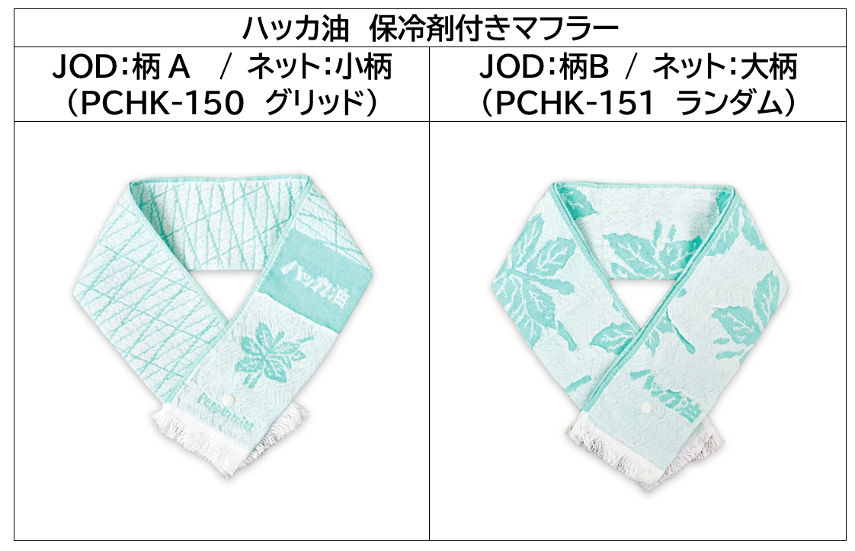
ボタン付き保冷剤ポケットマフラー
【小柄 PCHK-150 @600】【大柄 PCHK-151 @600】

 | ハッカ油
 | 小柄 | 大柄 | 計
JOD柄名 | 柄A | 柄B
残数 | 1 | 7 | 8
追加 | 30 | 30 | 60 | 2025/5/1数伝
在庫確認 | 0 | 0 | 0 | 2025-08-21
在庫確認 | 0 | 0 | 0 | 2026-03-06
追加 |  |  | 0
追加 |  |  | 0
総数 | 31 | 37 | 68
ネット |  | 1 | 1 | 2025-06-30
ネット | 2 | 1 | 3 | 2025-07-01
ネット | 1 |  | 1 | 2025-07-03
ネット |  | 2 | 2 | 2025-07-07
ネット |  | 1 | 1 | 2025-07-10
ネット | 1 | 1 | 2 | 2025-07-11
ネット | 1 |  | 1 | 2025-07-16
ネット | 1 | 1 | 2 | 2025-07-22
ネット |  | 2 | 2 | 2025-07-28
ネット |  | 1 | 1 | 2025-07-29
 |  |  | 0
 |  |  | 0
 |  |  | 0
 |  |  | 0
 |  |  | 0
 |  |  | 0
 |  |  | 0
 |  |  | 0
 |  |  | 0
 |  |  | 0
 |  |  | 0
 |  |  | 0
 |  |  | 0
 |  |  | 0
 |  |  | 0
出荷数 | 6 | 10 | 16
残数 | 25 | 27 | 52

